상품제안서
네이쳐 카라비너 파이어스틱 키링 | 상품코드: F27761

 |  |  |  |  |  |  | 02-412-0044 | www.easy1.co.kr
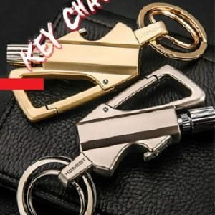

【상세/제작정보】 | 기본수량 미만 인쇄시 비용 추가.

【인쇄/포장옵션】 | 레이저 / 포장지포장

【공급단가】 | 수량 | 130~ | 260~ | 650~ | 1,000~ | 3,000~
*VAT별도 | 양면인쇄 | 9,000원 | 8,850원 | 8,620원 | 8,470원 | 8,250원

【상품 URL】 | https://easy1.co.kr:443/src/goods_detail.php?gdno=27761

